画面設計
画面基本設計 注文詳細（ORD-DTL-01）

Excelセル方眼紙の上に画面キャプチャを貼り付けた実務風レイアウト。貼付画像はRTMDのアセット抽出・OCR対象
画面ID | ORD-DTL-01 | 機能名 | 注文詳細表示・確定 | 権限 | 営業担当 | 更新方式 | 同期 | 備考 | 在庫再検証あり
貼付画面（OCR対象）
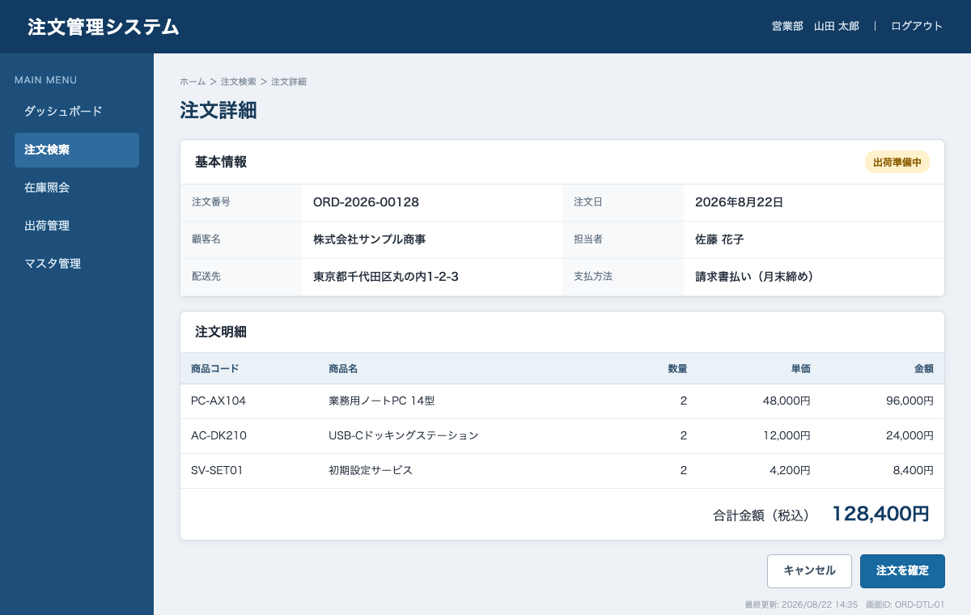

OCR評価ポイント
日本語見出し／白抜きナビ／英数字ID／カナ長文／住所／金額／括弧／小さい低コントラスト文字を含む。正解文字列は「OCR期待値」シートを参照。

設計メモ | 確定ボタン押下時は注文・在庫を再検証し、競合時は409を表示する。
OCR対象画像 | xl/media/image1.png

